上海
 SHANGHAI SCHEDULE - 関東 |  |  |  |  |  |  |  |  |  |  |  |  |  | 東京海運輸出営業所 TEL：03-6731-7721/FAX：03-6731-7351 |  |  |  | 1/2

Destination: Shanghai, China
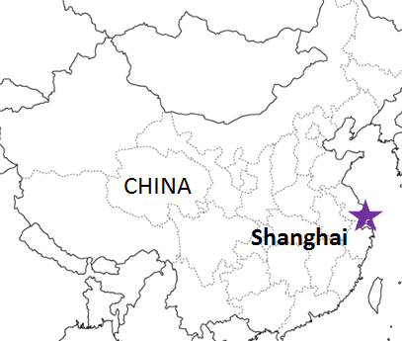
 |  |  |  | NNR混載 |  |  |  |  |  |  |  |  |  | ※１ページ目 |  | UPDATED : | 2024-05-02
From Tokyo / Yokohama
VESSEL | VOY | CFS CUT |  |  |  | ETA |  |  |  | ETD |  |  |  | ETA
 |  | TYO |  | YOK |  | TYO |  | YOK |  | TYO |  | YOK |  | SHA

混載サービスのため、スケジュールや船名は予告なく変更する可能性がございます。ご依頼の前に、事前に最新のスケジュールを担当にご確認下さい。
 |  |  |  |  |  |  |  |  |  |  |  | 0 DAYS |  | 2 DAYS
QIU JIN | 2419W | 2024-05-07 | 火 | 2024-05-08 | 水 |  |  | 2024-05-09 | 木 |  |  | 2024-05-10 | 金 | 2024-05-12 | 日
※GLORY GUANGZHOU | 2420W | 2024-05-14 | 火 | 2024-05-15 | 水 |  |  | 2024-05-16 | 木 |  |  | 2024-05-17 | 金 | 2024-05-19 | 日
※GLORY GUANGZHOU | 2421W | 2024-05-21 | 火 | 2024-05-22 | 水 |  |  | 2024-05-23 | 木 |  |  | 2024-05-24 | 金 | 2024-05-26 | 日

★本船名＝CUT日前倒し
※本船名＝本船変更
※本船名＝サービス無し
≪NNR混載の新スケジュールのおすすめPOINT≫
*現地での貨物引き渡しまでのリードタイムが早くなります。
*貨物状況の確認もスムーズに行えます。
注意事項
危険品は受諾出来かねますのでご了承ください。
国内消防法該当品は搬入日に指定がございます。 事前に担当者にご確認の上、外貨にてご搬入ください。
段積み不可貨物、重量物、長尺貨物、背高貨物は 受託不可もしくは追加費用が発生する場合がございます。 詳細は担当者までお問合せ下さい。
貨物搬入の際には、下記３点をお願い致します。 ＊貨物にケースマークを貼付 ＊送り状に"にしてつ扱い"と記載 ＊送り状にケースマークの記載
木材を使用した梱包等については輸入地で規制がございます。 詳細は下記ご確認ください。 http://www.maff.go.jp/pps/j/konpozai/kuni/country.html
先船のスケジュール及び船名は、予告なく変更の 可能性がございます。予め御了承をお願い致します。
記載以外の仕向け地も承っております。お問合せください!

※10M3以上のご依頼はお問い合わせください。

NNR混載(1ページ目)の貨物搬入先は下記になります。２ページ目のスケジュールの貨物搬入先とは異なりますのでご注意願います。

※CFS倉庫受付時間 9:00~15:00
貨物搬入先 | 会社名 |  |  |  |  | 住所 / 保税名称
東京 CFS | ㈱宇徳 第一物流センター |  |  |  |  | 東京都品川区八潮 2-9 |  |  |  |  |  |  |  |  | NACCS: 1FWT3
 |  |  |  |  |  | TEL: 03-3790-9672 FAX: 03-3790-5736 |  |  |  |  |  |  |  |  | 担当：山口様
横浜 CFS | ㈱宇徳 本牧 A-6 CFS |  |  |  |  | 横浜市中区本牧埠頭 9-1 |  |  |  |  |  |  |  |  | NACCS: 2EWT8
 |  |  |  |  |  | TEL : 045-264-7011 FAX : 045-264-8036 |  |  |  |  |  |  |  |  | 担当：高瀬様

SHANGHAI SCHEDULE - 関東 |  |  |  |  |  |  |  |  |  |  |  |  |  | 東京海運輸出営業所 TEL：03-6731-7721/FAX：03-6731-7351 |  |  |  | 2/2

Destination: Shanghai, China
 |  |  |  |  |  |  |  |  |  |  |  |  |  | ※２ページ目 |  | UPDATED : | 2024-04-26 | V
From Tokyo / Yokohama
VESSEL | VOY | CFS CUT |  |  |  | ETA |  |  |  | ETD |  |  |  | ETA
 |  | YOK |  | TYO |  | TYO |  | YOK |  | TYO |  | YOK |  | SHA

 |  |  |  |  |  |  |  |  |  |  |  | 0 DAYS |  | 2-3 DAYS
★GLORY SHENGDONG | 2418W | 2024-04-26 | 金 | 2024-04-30 | 火 | 2024-05-02 | 木 |  |  | 2024-05-02 | 木 |  |  | 2024-05-05 | 日
★GLORY SHENGDONG | 2419W | 2024-05-02 | 木 | 2024-05-07 | 火 | 2024-05-09 | 木 |  |  | 2024-05-09 | 木 |  |  | 2024-05-12 | 日
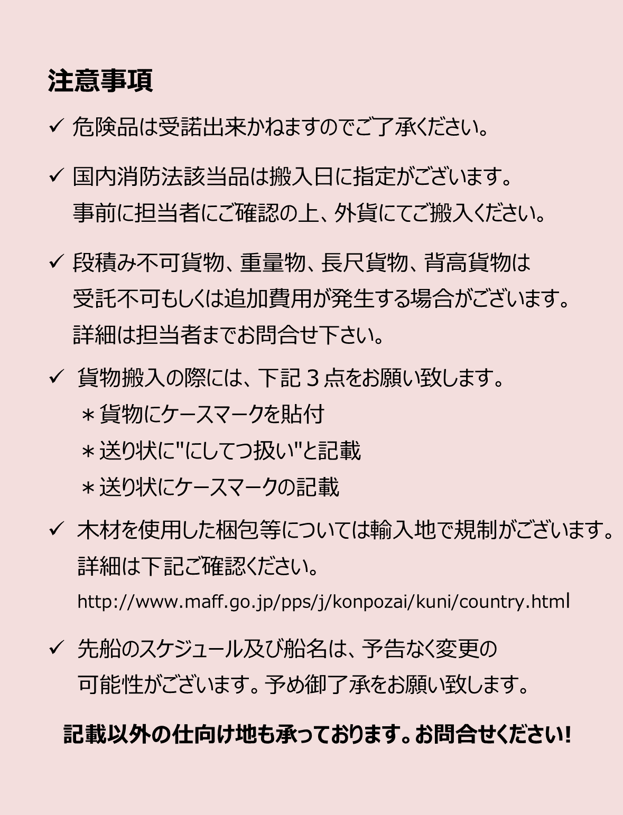
GLORY GUANGZHOU | 2419W | 2024-05-09 | 木 | 2024-05-09 | 木 |  |  | 2024-05-13 | 月 |  |  | 2024-05-14 | 火 | 2024-05-16 | 木
MILD CHORUS | 2420W | 2024-05-13 | 月 | 2024-05-14 | 火 | 2024-05-16 | 木 |  |  | 2024-05-16 | 木 |  |  | 2024-05-19 | 日
CONTRIVIA | 2420W | 2024-05-16 | 木 | 2024-05-16 | 木 |  |  | 2024-05-20 | 月 |  |  | 2024-05-21 | 火 | 2024-05-23 | 木
MILD CHORUS | 2421W | 2024-05-20 | 月 | 2024-05-21 | 火 | 2024-05-23 | 木 |  |  | 2024-05-23 | 木 |  |  | 2024-05-26 | 日
GLORY GUANGZHOU | 2421W | 2024-05-23 | 木 | 2024-05-23 | 木 |  |  | 2024-05-27 | 月 |  |  | 2024-05-28 | 火 | 2024-05-30 | 木
MILD CHORUS | 2422W | 2024-05-27 | 月 | 2024-05-28 | 火 | 2024-05-30 | 木 |  |  | 2024-05-30 | 木 |  |  | 2024-06-02 | 日
★本船名＝CUT日前倒し
※本船名＝本船変更
※本船名＝サービス無し
混載サービスのため、スケジュールや船名は予告なく変更する可能性がございます。ご依頼の前に、事前に最新のスケジュールを担当にご確認下さい。

※CFS倉庫受付時間 9:00~15:00
貨物搬入先 | 会社名 |  |  |  |  | 住所 / 保税名称
東京 CFS 2024/1/1～ | 株式会社 日成 （協同組合 東京海貨センター内4F） |  |  |  |  | 東京都大田区東海4-3-1 |  |  |  |  |  |  |  | NACCS:1FW69
 |  |  |  |  |  | TEL : 03-5492-7251 FAX : 03-3790-8085
横浜 CFS 2024/1/1～ | 株式会社 日成 （横浜港運事業協同組合内2F） |  |  |  |  | 神奈川県横浜市中区本牧埠頭1 |  |  |  |  |  |  |  | NACCS:2EW30
 |  |  |  |  |  | TEL：:045-622-5771 FAX：045-622-6344

